封面
机能设计
系统名 | SCM服务管理系统 |  |  | 作成者 | 张天恒 | 更新者
子系统名 | 销售管理 |  |  | 作成日 | 2018-12-25 | 更新日
画面ID | QuoteDetails |  | 画面名 | 报价单详情

机能设计书

SCM服务管理系统

无锡闻术软件有限公司

 |  | Confidential ©2016 Wesum Holdings Limited. All Rights Reserved.

画面迁移
画面迁移
系统名 | SCM服务管理系统 |  | 作成者 | 张天恒 | 更新者
子系统名 | 销售管理 |  | 作成日 | 2018-12-25 | 更新日
画面ID | QuoteDetails | 画面名 | 报价单详情

报价单一览
（QuoteList）

报价单详情
(QuoteDetails)

画面设计
画面设计
系统名 | SCM服务管理系统 |  | 作成者 | 张天恒 |  | 更新者
子系统名 | 销售管理 |  | 作成日 | 2018-12-25 |  | 更新日
画面ID | QuoteDetails | 画面名 | 报价单详情
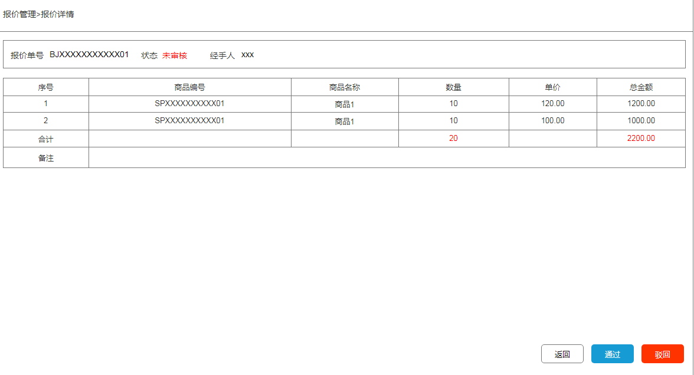
 |  |  | 【概要】
 |  |  | 提供报价单的详细信息；也提供报价单的审核功能。

 |  |  | IN |  | OUT

 |  |  | table名 |  | table名 |  |  | 处理
 |  |  | 理论名 | 物理名 | 理论名 | 物理名 | I | U | D
 |  |  | 报价单 | quote_order | 报价单 | quote_order |  | ●
 |  |  | 报价单详情 | quote_order_detail

机能概要
机能概要
 |  | SCM服务管理系统 |  | 作成者 | 张天恒 | 更新者
 | 子系统名 | 销售管理 |  | 作成日 | 2018-12-25 | 更新日
 | 画面ID | QuoteDetails | 画面名 | 报价单详情

●Page_load時的处理
从系统的报价单（quote_order）中，获取报价单号与审核状态与经手人，并显示到页面上。
如果状态为“已通过”或“已驳回”，[驳回][通过]按钮变成灰色，无法点击；
如果状态为“未审核”，则在页面上显示[通过][驳回]按钮。
从系统的报价单详情表（quote_order_detail）中，根据报价单号与报价单ID，获取商品编号、商品名称、数量、商品单价，并显示到页面上。
如果取出信息为空时，页面提示“暂无报价单信息”。
如果取出信息不为空时，页面提示“报价单获取成功”，并将数据显示在页面上。
如果获取数据产生异常时，画面初始化失败，弹框提示“数据获取失败”。

● 各事件处理
无

● 各按钮处理
[驳回]
通过前台将报价单号（报价单记录id）传向后台，后台与报价表（quote_order）中的报价单号（报价单记录id）匹配，对该条数据的状态判断字段进行修改；
若修改成功，提示“驳回成功”，[驳回][通过]按钮变成灰色，无法点击，并刷新页面。
若修改不成功，提示“驳回失败”，不刷新页面。

[通过]
通过前台将报价单号（报价单记录id）传向后台，后台与报价表（quote_order）中的将报价单号（报价单记录id）匹配，对该条数据的状态判断字段进行修改；
若修改成功，提示“审核成功”，[驳回][通过]按钮变成无色，无法点击，并刷新页面。
若修改不成功，提示“审核失败”，不刷新页面。

[返回]
返回报价一览页面（QuoteList）。

● Page Close時的处理
关闭画面

